Lịch học
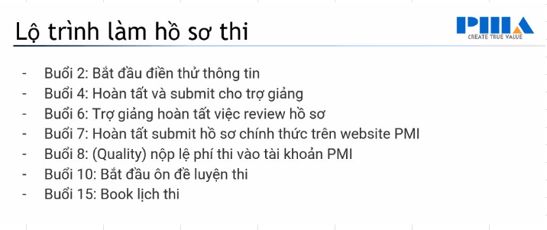
ID | Session | Date | Weekday
1 | Class Opening + Intro | 3/24/2025 | 2
2 | Stakeholder | 3/27/2025 | 5
3 | Communication | 3/31/2025 | 2
4 | Team | 4/3/2025 | 5
5 | Scope | 4/7/2025 | 2
6 | Schedule | 4/10/2025 | 5
7 | Cost + Resource | 4/14/2025 | 2
8 | Quality | 4/17/2025 | 5
9 | Risk | 4/21/2025 | 2
10 | Agile Mindset + Scrum Framework | 4/24/2025 | 5
11 | Value-driven Delivery | 4/28/2025 | 2
12 | Adaptive Planning | 5/5/2025 | 2
13 | Procurement | 5/8/2025 | 5
14 | Review | 5/12/2025 | 2
15 | Exam Strategy + Class Closing | 5/15/2025 | 5

